Hoja1
PROCESO: |  | Gestión Estratégica del Talento Humano |  |  | 
DOCUMENTO: |  | Matriz de elementos de protección personal
FECHA: |  | 2021-08-02
VERSIÓN: |  | 1.0
ELEMENTO DE PROTECCION PERSONAL | IMAGEN | DURACION | REQUERIMIENTOS TECNICOS | NORMA TECNICA QUE CUMPLE | UTILIZACION | ACTIVIDADES POR CARGOS
 |  |  |  |  |  | Supervisión e inspección de obras (subdirección tecnica) | Actividades de visitas de campo (subdirección técnica) | Actividades de archivo | Personal con labores administrativas en general | mensajero | Oficios varios
DESCRIPCION DEL EPP
CASCO DE SEGURIDAD DIELÉCTRICO BLANCO. |  | Según desgaste | Casco de polietileno de alta densidad y diseño ultraliviano. Capacidad dieléctrica: 20,000 voltios (Clase E). Posse barbuquejo y banda de sudor recambiable. Posee canal en el borde para derivación de lluvia/salpicaduras. | NTC 1523 ANSI Z 89-1 | Se utiliza para la supervisión de obras en general, actividades de electricidad. Protección contra impactos en la corona de la cabeza y presencia de energía eléctrica, con aislamiento eléctrico de 20.000 voltios. Mantenimiento: Limpie el casco regularmente, para facilitar la inspección y evitar irritaciones en la piel. Limpie con un jabón y un trapo suave, no utilice solventes. Almacenar en un lugar higienico, No usar encima de gorras, Inspeccionar periodicamente | X
MONOGAFAS DE SEGURIDAD |  | Cada 4 meses o cuando se requiera su cambio o renovación por deterioro. | Lente claro, fabricado en policarbonato de alta resistencia a impactos, tratamiento antiempañante que evita la condensación de humedad en el lente, resistente a rayones, ángulo de visión amplio. Absorción de rayos ultravioleta (UV400). diseñado para evitar distorsión de imagen. | ANSI Z87 NTC 1825 | Se utiliza en interiores, también en actividades en que exista el riesgo de proyección de objetos, partículas. Mantenimiento: Se recomienda la limpieza después de cada uso. Deben limpiarse con un paño suave no abrasivo, preferiblemente humedecido en agua y deben dejarse secar a temperatura ambiente.No utilizar sustancias tales como gasolina, líquidos desengrasantes clorados (por ejemplo tricloroetileno), disolventes orgánicos o agentes de limpieza abrasivos. | X | X | X
CALZADO DE SEGURIDAD PUNTERA DE ACERO | 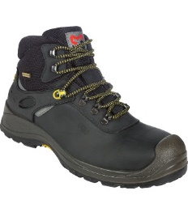 | 2 pares anuales | Bota de seguridad , en cuero, con puntera reforzada, sistema antitorceduras, suela de alta resistencia, antideslizante, resistente a hidrocarburos y anti-abrasión. | NTC 2396 y 2257 NTC-ISO 20345. ASTM F 2412 ASTM F2413 | Se utiliza para procesos operativos, en los cuales se requiera el traslado, utilización de objetos, materiales, con riesgo de caída, en procesos de construcción. | X
PROTECTOR AUDITIVO DE INSERCCION |  | Cuando requiera su cambio o renovación. Por deterioro o desgaste. | Protector auditivo tipo tapón en silicona con cordón, con membranas de mayor a menor dimensión, para mejor acomodación dentro del oido, Color de alta visibilidad para fácil supervisión. | NTC 2272 ANSI S 3.19 | Se utiliza generalmente en talleres, para trabajar con taladros, sierras, guadañadoras, motosierras, remachadoras, en ingreso a plantas eléctricas sonoras, calderas entre otras. Mantenimiento: Limpiar la parte acolchada con agua tibia y jabón suave, No utilice algodón o solventes, cuando los protectores presentan rajaduras o no tengan | X
BATA DESECHABLE | 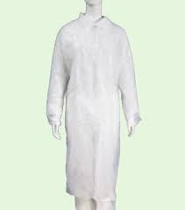 | Cada que se requiera su cambio o renovación. | Bata manga larga formadas de un material de tres capas, dos de tejido no tejido y una intermedia de microfibras. Posee una gran resistencia contra el paso de humedad y microorganismos. Exento de fricción y no desprende pelusas. Bata con manguitos largos elásticos de punto. | NTC 5625 | Se utiliza generalmente para áreas con riesgo biológico, como lo son los procesos médicos y áreas donde se desarrollen procesos de archivo de gestión. |  |  | x
PROTECTOR NASOBUCAL (BIOSEGURIDAD) | 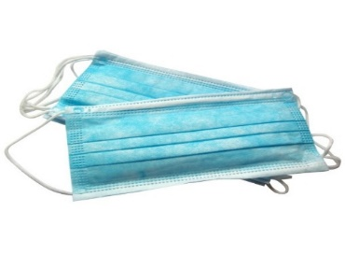 | NA | Protector nasobucal desechable, fabricado en tela no tejida, con tres capaz de protección, adaptador metálico para el tabique, con tirilla o elástico de ajuste. Color blanco o azul. | NTC 1733 | Se utiliza generalmente para áreas con riesgo biológico, como lo son los procesos médicos y áreas donde se desarrollen procesos de archivo de gestión. | X | X | X | X
MASCARILLA DESECHABLE PARA MATERIAL PARTICULADO N95 | 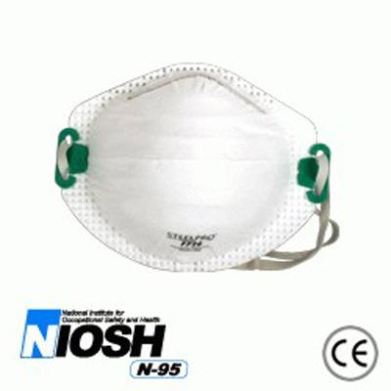 | Según desgaste | Máxima filtración, fácil respiraciones. Ajuste anatómico, Facilita el uso de anteojos o mono gafas, proporcionando visión total. Claridad plena de comunicación usando el tono normal de la voz | NTC 3852 NTC 1584 NTC 2561 | Se utiliza en ambientes con presencia de partículas no toxicas y algunos gases y vapores orgánicos., áreas con riesgo biológico, como lo son los procesos médicos y áreas donde se desarrollen procesos de archivo central. De igual forma se utiliza en trabajo o en unidades con temperaturas normales Mantenimiento: Luego de uso , mantener en un lugar seco y limpio. |  |  | X |  |  | X
GUANTES DE LATEX |  | NA | Desechables, sin polvo, no estériles. | NTC 2190 ANSI / ISEA 105-2000 | Se utiliza generalmente para áreas con riesgo biológico y áreas donde se desarrollen procesos de archivo |  |  | X
GORRO DESECHABLE TIPO ORUGA | 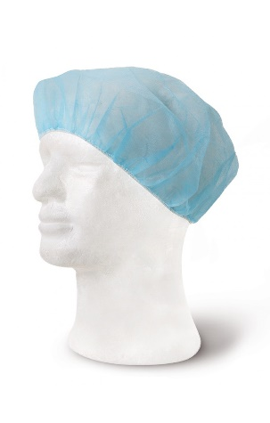 | Cada que se requiera su cambio o renovación. | Gorros desechables, sin polvo, en tela no tejida. | N.A | Se utilizan para labores con riesgo bilogico y donde se desarrollan labores de archivo. |  |  | X
BOTAS DE SEGURIDAD | 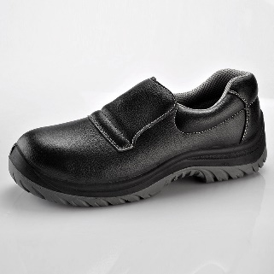 | Cada que se requiera su cambio o renovación. | Calzado antideslizante de seguridad | NTC 20344 ó ASTM F2412 Y F2413 | Se ulitiza para labores de cocina y limpieza |  |  |  |  |  | X
GUANTES DE NITRILO | 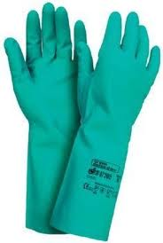 | Cada 4 meses o cuando se requiera su cambio o renovación por deterioro. | Guante en nitrilo, longitud 330 mm | EN 388, EN374 | se utiliza para Lavado de losa y labores de aseo. |  |  |  |  |  | X
UNIFORME TELA ANTIFLUIDO | 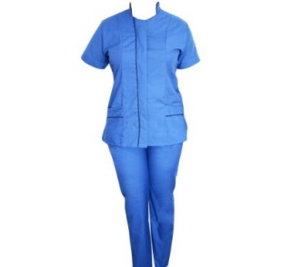 | anualmente | Uniforme en tela antifluido para personal de limpieza | N.A | Se utiliza para labores de oficios varios |  |  |  |  |  | X
CASCO PARA MOTOCICLETA CERTIFICADO | 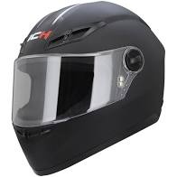 | Cada 6 años o cuando requiera su cambio o renovación. Por deterioro o desgaste. | Casco de protección certificado para motociclista. | NTC 4533 | Se utiliza cuando se maneja motocicleta en Colombia. |  |  |  |  | X
CHAQUETA PROTECCION MOTOCICLISTA | 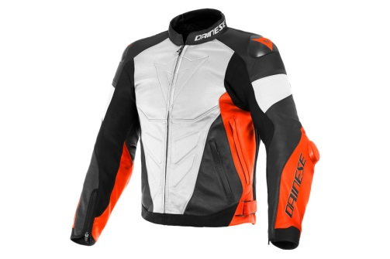 | Cuando requiera su cambio o renovación. Por deterioro o desgaste. | Chaquetan para motociclistas con protección en hombros y codos. | N.A | Se utiliza para la protección de los miembros superiores de los motociclistas. |  |  |  |  | X
BOTAS PARA MOTOCICLISTA | 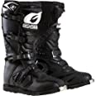 | Cuando requiera su cambio o renovación. Por deterioro o desgaste. | Botas de protección con canilleras para motocilista | N.A | Se utiliza para la proteccion de los miembros inferiores de motociclistas |  |  |  |  | X
RODILLERAS PARA MOTOCICLISTA | 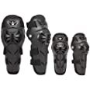 | Cuando presente desgaste y requiera cambio. | Rodilleras de protección para motociclista | N.A | Se utiliza para la protección de las rodillas protegiendo ante una eventual caida. |  |  |  |  | X
GUANTES PARA MOTOCICLISTA | 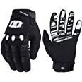 | Cuando requiera su cambio o renovación. Por deterioro o desgaste. | Guantes de protección especiales para motociclista | N.A | Se utiliza para la proteccion de las manos de los motociclistas |  |  |  |  | X

Fecha de elaboración: | 2021-08-02 | Ultima actualización 02/08/20 | Elaborado por:Ing. Christian Ortiz Gil |  | Aprobado por:
 |  |  | Cargo: Contratosta SST |  | Cargo:
Antes de imprimir este documento… piense en el medio ambiente!

